关系图
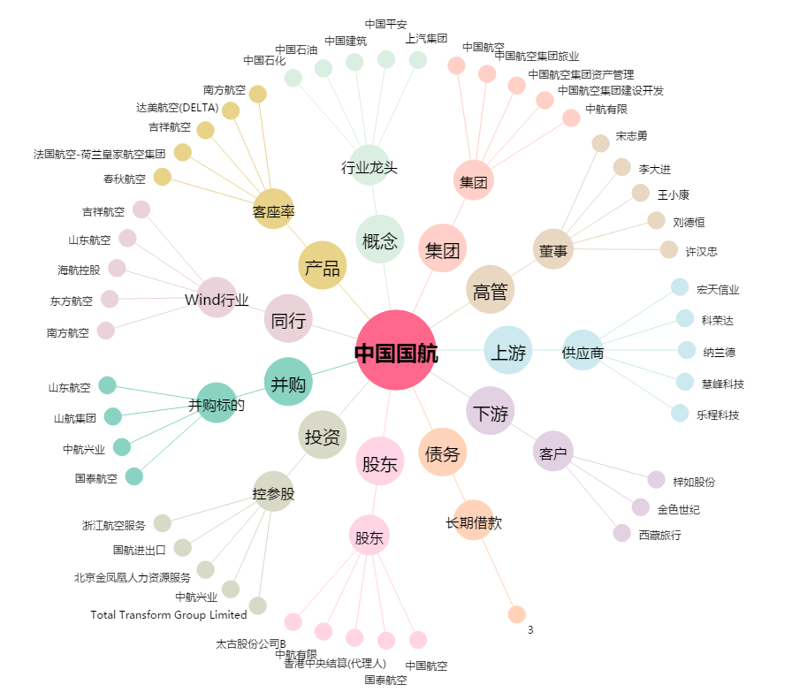
中国国航[601111.SH] - 关系概览图

